关系图
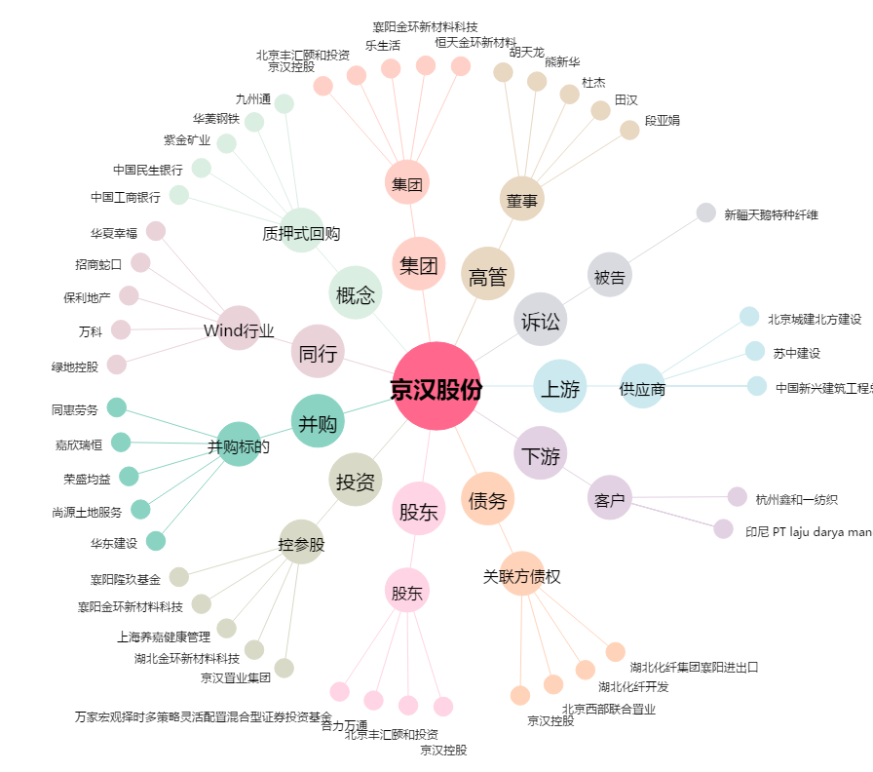
京汉股份[000615.SZ] - 关系概览图

